Pruebas de APIs
Lista de comprobación Back-end

Solicitud | Descripción de la revisión | Estado | Reslutado actual | Enlace al informe de errores
Crear repartidor: POST /api/v1/courier | Probar que al crear un repartidor con la información de log in , passwrod y first name recibamos el codio 201 de éxito. { "login": "ninja", "password": "1234", "firstName": "saske" } | Aprobado
Crear repartidor sin log in info: POST /api/v1/courier | Probar que al crear un repartidor con la información de passwrod y first name recibamos el codio 201 de éxito. { "password": "1234", "firstName": "saske" } | Aprobado | Recibimo un código de error 400 por la falta de infromación.
Crear repartidor sin password: POST /api/v1/courier | Probar que al crear un repartidor con la información de passwrod y first name recibamos el codio 201 de éxito. { "login": "ninja", "firstName": "saske" } | Aprobado | Recibimo un código de error 400 por la falta de infromación.
Crear repartidor con info duplicada: POST /api/v1/courier | Probar que al crear un repartidor con la información de log in , passwrod y first name recibamos el codio 201 de éxito. { "login": "ninja", "password": "1234", "firstName": "saske" } Una vez creado, vuelve a mandar la misma solicitud. | Aprobado | Recibimos un código 409 conflict. No s epuede usar esa info de log in, intenta otra.
Verificar que los campos login , passwordHash y firstName de la tabla Couriers. | Crear un repartidor con la información de log in , passwrod y first name recibamos el codio 201 de éxito. { "login": "ninja", "password": "1234", "firstName": "saske" } Una vez creado, verificar en la terminal que efectivamente se puedan ver los datos en la tabla Courier. | Aprobado | 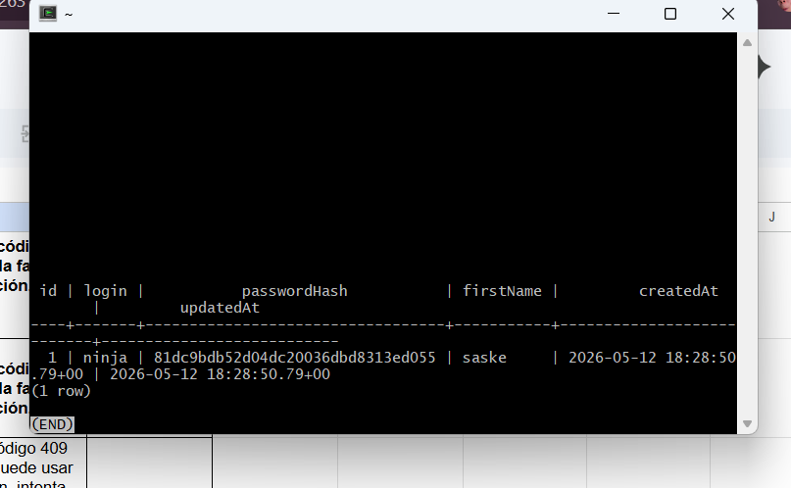
El campo passwordHash almacena el hash de la contraseña | id | login | passwordHash | firstName | createdAt | updatedAt ----+-------+----------------------------------+-----------+---------------------------+--------------------------- 1 | ninja | 81dc9bdb52d04dc20036dbd8313ed055 | saske | 2026-05-12 18:28:50.79+00 | 2026-05-12 18:28:50.79+00 (1 row) Vrificado el encryptado nos da el numero correcto. | Aprobado
Al eliminar, los pedidos vinculados en la tabla Orders (Pedidos) deben borrarse. | scooter_rent=# SELECT * FROM "Couriers"; id | login | passwordHash | firstName | createdAt | updatedAt ----+-------+--------------+-----------+-----------+----------- (0 rows) | Aprobado
Despues de eliminar un repartidor y crear otro , se ve en la tabla con un número de ID diferente, el consecutivo. | id | login | passwordHash | firstName | createdAt | updatedAt ----+-------+----------------------------------+-----------+---------------------------+--------------------------- 2 | johan | 7813d1590d28a7dd372ad54b5d29d033 | saske | 2026-05-12 18:52:53.98+00 | 2026-05-12 18:52:53.98+00 (1 row) | Aprobado
Al eliminar el repartidor los los pedidos vinculados en la tabla Orders (Pedidos) deben borrarse. | El repartidor se eliminó con éxito pero el pedido sigue visible: scooter_rent=# SELECT * FROM "Orders"; scooter_rent=# SELECT * FROM "Couriers"; id | login | passwordHash | firstName | createdAt | updatedAt ----+-------+--------------+-----------+-----------+----------- (0 rows) id | courierId | firstName | lastName | address | metroStation | phone | rentTime | deliveryDate | track | inDelivery | color | comment | cancelled | finished | createdAt | updatedAt ----+-----------+-----------+-----------+------------------+--------------+------------------+----------+------------------------+--------+------------+---------+-------------------+-----------+----------+----------------------------+---------------------------- 1 | | Andrea | Velasquez | Konoha, 142 apt. | 4 | +7 800 355 35 35 | 5 | 2020-06-06 00:00:00+00 | 342013 | f | {BLACK} | 9 d<C3><AD>as para irme | f | f | 2026-05-12 18:55:29.944+00 | 2026-05-12 18:55:29.944+00 (1 row) | No aprobado |  | https://antripleten26.atlassian.net/browse/AN-16
Obtener número de acceso al momento de crear un pedido. | Crear un nuevo pedido con el end-point /api/v1/orders con método POST. Al crear un nuevo pedido nos arroja un numero track para poder localizar el pedido con este, para hacer cancelaciones igualmente . Ejemplo: { "track": 754720 } | Aprobado
Cancelació del pedido con número de rastreo | Utilizar el numero que te genera al crear una orden nueva para poder hacer a cancelación de este. Utilizo el método PUT con el end ponit /api/v1/orders/cancel y de cuerpo en JSON utilizo el número de rastreo que recibí al crear mi pedido. | No aprobado |  | https://antripleten26.atlassian.net/browse/AN-17
Solicitud con método GET para buscar un pedido especifico con su número de rastreo. | Crear una solicitud con el método GET con el end ponit /api/v1/orders/track?t= agregando después del signo = el numero de rastreo que se te otorgo al relizar un pedido. De ser correcta la solicitud recibimos un código 200 y nos muestra los datos del pedido. | Aprobado | 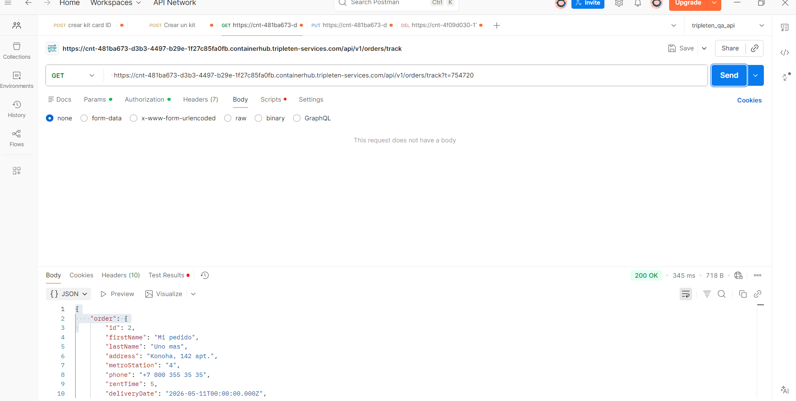
Solicitud con método GET para buscar un pedido especifico con número de rastreo no existente. | Crear una solicitud con el método GET con el end ponit /api/v1/orders/track?t= agregando después del signo = un numero de rastreo inexistente. Esto debe de regresar un código de error 404 NOT FOUND. { "code": 404, "message": "Order not found." } | Aprobado
Solicitud con método GET para buscar un pedido sin número de rastreo. | Crear una solicitud con el método GET con el end ponit /api/v1/orders/track?t= sin agregar un número de rastreo. Esto debe arrojar un código de error 400 BAD REQUEST. { "code": 400, "message": "Not enough data for search." } | Aprobado
Eliminar un repartidor previamente ya eliminado. | Verificar la lista de repartidores disponibles y checar los ID que corresponden a cada uno. Enviar una solicitud DELETE para eliminar un mensajero en específico con su número de ID. Utilizando el siguiente end-point:/api/v1/courier/:id Agregar el cuerpo con su número de ID correspondiente : { "id": "1" } | Aprobado | El sistema nos arroja un error despues de eliminar con éxito un mensajero e intentar eliminarlo por segunda vez. Nos da un error 404 Not found.
Eliminar un repartidor con un ID inexistente. | Enviar una solicitud DELETE para eliminar un mensajero con un número de ID inexistente. Utilizando el siguiente end-point:/api/v1/courier/ Agregar el cuerpo con su número de ID correspondiente : { "id": "" } | Aprobado | Al enviar la solicitud con ID que no existe el sistema nos arroja un error con código 404 Not found.
Cancelación de pedido ya aceptado por un repartidor. | Enviar una solicitud de cancelación con el método PUT con el endpoint /api/v1/orders/cancel para cancelar un pedido. El cuerpo del mensaje tiene que contener el número de rastreo que se generó para el pedido anteriormente con otra solicitud en POSTMAN . { "track": 996134 } | No aprobado | https://antripleten26.atlassian.net/browse/AN-31
Cancelación de un pedido inexistente. | Enviar una solicitud de cancelación con el método PUT con el endpoint /api/v1/orders/cancel para cancelar un pedido. El cuerpo del mensaje tiene que contener el número de rastreo que no existe . { "track": 123469 } | No aprobado | https://antripleten26.atlassian.net/browse/AN-32
Cancelación sin un numeor de rastreo. | Enviar una solicitud de cancelación con el método PUT con el endpoint /api/v1/orders/cancel para cancelar un pedido. El cuerpo del mensaje sin ningún número de rastreo. { "track": "" } | Aprobado

